Field Task Route EN-JP
Task ID | Stage | Task Description (EN) | 作業名（日本語） | Field Instruction (EN) | 現場作業説明（日本語） | Drawing Reference | Role | QC Gate | Status | QC Result | Side
HA-001 | Preparation | Confirm truck, drawing and work scope | 車両・図面・作業範囲の確認 | Verify fleet/serial, LHS/RHS, approved drawing revision and work authorization. | 車両番号、左右、承認図面の版数、作業許可を確認する。 | SOP pp.1–4 | Supervisor | HOLD | Not Started | Pending | Both
HA-002 | Preparation | Safety isolation and hot-work protection | 安全隔離および火気作業養生 | Protect machine from spatter; disconnect battery negative ground; follow approved hot-work controls. | スパッタ養生を行い、バッテリーのマイナス側アースを外し、火気作業管理を実施する。 | SOP p.1 | Technician | HOLD | Not Started | Pending | Both
HA-003 | Preparation | Verify cover and backing plates | カバープレート・裏当て板の確認 | Confirm RHS/LHS HT490 cover plates (one each) and two SS400 backing plates against drawings. | 左右のHT490カバープレート各1枚、SS400裏当て板2枚を図面と照合する。 | SOP pp.3–4 | Technician | CHECK | Not Started | Pending | Both
HA-004 | Removal | 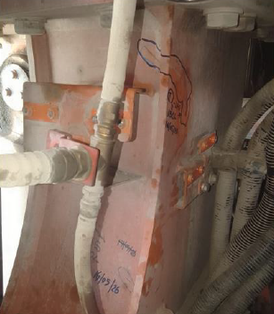 Remove four earth cables | アースケーブル4本の取外し | Remove and tag four earth cables near the high-arch work area. | ハイアーチ作業部付近のアースケーブル4本を取り外し識別する。 | SOP p.5 | Technician | CHECK | Not Started | Pending | Both
HA-005 | Removal | Remove and inspect cab support bolts and washers | キャブ支持ボルト・ワッシャの取外しと点検 | Inspect four bolts/washers, dimensions and condition; replace abnormal items with new ones. | ボルト・ワッシャ4組の状態と寸法を点検し、異常品は新品に交換する。 | SOP p.5 | Technician | HOLD | Not Started | Pending | Both
HA-006 | Removal | Remove existing seat screws | 既設シートスクリューの撤去 | Remove seat screws at both indicated locations; protect surrounding parent material. | 図示された左右の既設シートスクリューを撤去し、母材を保護する。 | SOP p.6 | Welder | CHECK | Not Started | Pending | Both
HA-007 | Access | 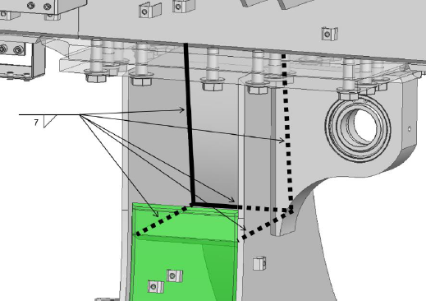 Mark access holes on both sides | 左右アクセス開口位置の罫書き | Mark two access openings using approved Section A/View B; verify location before cutting. | 断面A・図Bに従い左右2箇所の開口位置を罫書きし、切断前に確認する。 | SOP p.7 | Welder | HOLD | Not Started | Pending | LHS/RHS
HA-008 | Access | 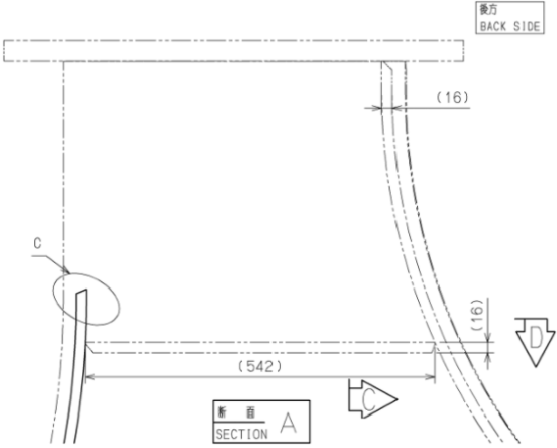 Cut access openings and prepare edges | アクセス開口切断と端面仕上げ | Cut access openings per drawing and prepare edges; preserve removed sections as required. | 図面に従い開口を切断し端面を整える。切断片は指示に従い保管する。 | SOP p.7 | Welder | HOLD | Not Started | Pending | LHS/RHS
HA-009 | Crack repair | Inspect crack extent and select repair branch | 亀裂範囲確認・補修方法選定 | Determine through-wall vs non-penetrating crack; follow corresponding approved detail. | 貫通亀裂か非貫通亀裂かを判定し、該当する承認詳細に従う。 | SOP p.8 | Supervisor | HOLD | Not Started | Pending | Both
HA-010 | Crack repair | Excavate crack at both locations | 左右亀裂の除去 | Gouge/grind defects per drawing; apply conditional preheat if ambient <10°C. | 図面に従い亀裂をガウジング・研削で除去する。気温10℃未満では規定予熱を行う。 | SOP pp.1,8 | Welder | HOLD | Not Started | Pending | Both
HA-011 | Crack repair | Inspect excavation before repair welding | 補修溶接前の開先検査 | Verify crack removal and prepared groove; use approved NDT/inspection procedure. | 亀裂除去と開先状態を確認し、承認された検査・非破壊検査手順に従う。 | SOP p.8 + QC procedure | Supervisor | HOLD | Not Started | Pending | Both
HA-012 | Reinforcement | Prepare reinforcement weld and grooves | 補強溶接・開先加工 | Perform weld/grind reinforcement and groove preparation on both sides to Sections A–I. | 断面A～Iに従い左右の補強溶接と開先加工を実施する。 | SOP pp.9–11 | Welder | HOLD | Not Started | Pending | Both
HA-013 | Reinforcement | Verify R5 transition and groove profile | R5形状・開先寸法確認 | Check engine-side plate R5 minimum and dimensions against drawing; do not assume geometry. | エンジン側プレートのR5以上および開先寸法を図面に照合する。 | SOP p.11 | Supervisor | HOLD | Not Started | Pending | Both
HA-014 | Installation | 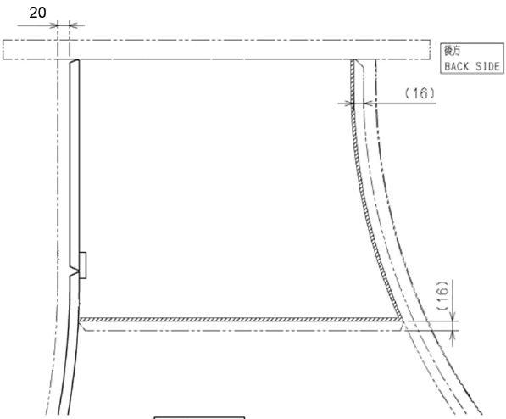 Fit backing plates and cover plates | 裏当て板・カバープレートの仮合わせ | Position backing and cover plates on both sides; verify alignment and weld preparation. | 左右の裏当て板とカバープレートを位置合わせし、溶接準備を確認する。 | SOP pp.12–14 | Welder | HOLD | Not Started | Pending | Both
HA-015 | Installation | 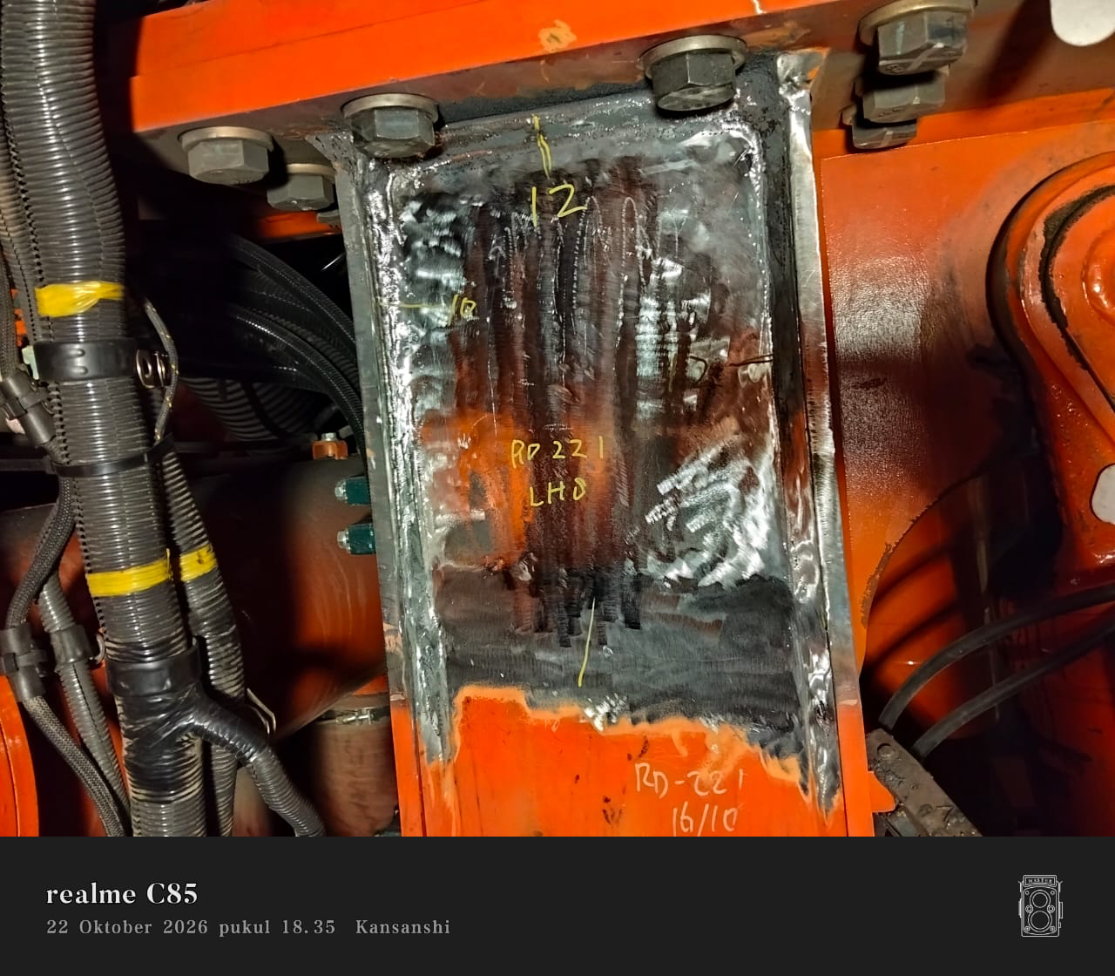 Weld cover plates and seat screws | カバープレート・シートスクリューの溶接 | Install cover plates and seat screws according to Details a–e; observe specified tack welds and welding geometry. | 詳細a～eに従いカバープレートとシートスクリューを溶接し、仮付け・形状を守る。 | SOP pp.12–14 | Welder | HOLD | Not Started | Pending | Both
HA-016 | QC | Clean welds and inspect weld appearance | 溶接部清掃・外観確認 | Clean welds and inspect against approved HGS/WPS and drawing requirements. | 溶接部を清掃し、承認HGS・WPS・図面の基準で検査する。 | SOP + Internal QC p.2 | Welder | CHECK | Not Started | Pending | Both
HA-017 | QC | Measure internal fillet weld leg lengths | 内部すみ肉溶接脚長測定 | Use fillet weld gauge; record each measurement and welder name; compare with HGS. | すみ肉溶接ゲージで各脚長を測定し、測定値と作業者名を記録しHGSと照合する。 | Internal QC p.2 | Welder | HOLD | Not Started | Pending | Both
HA-018 | QC | Mark checked welds in white | 白色マーカーで測定済み表示 | Apply white check mark, weld size and operator name adjacent to each inspected weld. | 検査済み溶接部に白色でチェック、脚長、作業者名を記す。 | Internal QC p.2 | Welder | CHECK | Not Started | Pending | Both
HA-019 | QC | Supervisor double-check internal welds | 監督者による内部溶接ダブルチェック | Supervisor independently checks weld leg lengths with gauge against HGS; rework failures and repeat check. | 監督者がゲージで脚長を再測定しHGSと照合。不適合時は補修後に再検査する。 | Internal QC pp.2–3 | Supervisor | HOLD | Not Started | Pending | Both
HA-020 | QC | Yellow QC acceptance marking and photo | 黄色合格表示・写真記録 | Mark fleet, LHS/RHS, date, inspector, OK in yellow; take overall internal photo and save to designated folder. | 黄色で車両番号、左右、日付、検査員名、OKを記入し、内部全景を撮影・指定先に保存する。 | Internal QC p.3 | Supervisor | HOLD | Not Started | Pending | Both
HA-021 | Reassembly | Install cab support bolts and washers | キャブ支持ボルト・ワッシャ取付け | Reinstall four bolts/washers and torque to 1750 N·m per SOP; record verification. | ボルト・ワッシャ4組を取り付け、SOP指定1750 N·mで締付け記録する。 | SOP p.15 | Technician | HOLD | Not Started | Pending | Both
HA-022 | Reassembly | Reinstall four earth cables | アースケーブル4本の復旧 | Reconnect all four earth cables and verify correct installation. | アースケーブル4本を復旧し、正しく取り付けられたことを確認する。 | SOP p.15 | Technician | HOLD | Not Started | Pending | Both
HA-023 | Closeout | Final supervisor inspection and release | 最終監督者検査・作業完了承認 | Confirm punch list closure, QC evidence, photos and approved release. | 残件処置、品質記録、写真、最終承認を確認する。 | SOP p.16 / QC p.3 | Supervisor | HOLD | Not Started | Pending | Both

